行政事業レビューシート
※平成３１年以降の表記は、新元号に読み替えることとする。
 |  |  |  |  |  |  |  |  |  |  |  |  |  |  |  |  |  | 事業番号 |  |  |  |  | 0233
平成３１年度行政事業レビューシート |  |  |  |  |  |  |  |  |  |  |  |  |  |  |  |  | （ | 文部科学省 |  |  |  |  |  |  |  | ）
事業名 |  |  | 海底地震・津波観測網の構築・運用 |  |  |  |  |  |  |  |  | 担当部局庁 |  |  | 研究開発局 |  |  |  |  |  | 作成責任者
事業開始年度 |  |  | 平成１８年度 |  |  | 事業終了 （予定）年度 |  |  | 終了予定なし |  |  | 担当課室 |  |  | 地震・防災研究課 |  |  |  |  |  | 地震・防災研究課長 工藤 雄之
会計区分 |  |  | 一般会計
根拠法令 （具体的な 条項も記載） |  |  | 津波対策の推進に関する法律 （平成二十三年六月二十四日法律第七十七号） 第五条 |  |  |  |  |  |  |  |  | 関係する 計画、通知等 |  |  | 防災基本計画 （昭和 38年 6月中央防災会議策定、平成29年4月修正） 新たな地震調査研究の推進について （平成24年9月地震調査研究推進本部決定、平成24年9月改訂） 国土強靱化基本計画（平成26年6月3日閣議決定）
主要政策・施策 |  |  | 科学技術・イノベーション |  |  |  |  |  |  |  |  | 主要経費 |  |  | 文教及び科学振興
事業の目的 （目指す姿を簡潔に。3行程度以内） |  |  | 海底地震・津波観測網の構築・運用により、海域で発生する地震や津波を早期かつ精度よく検知し、緊急地震速報及び津波即時予測技術の精度向上、地震・津波の発生メカニズムの解明に貢献する。また、関係省庁・研究機関・地方公共団体・民間企業に観測データを提供し、より適切な地震・津波に関する情報提供や防災対応に貢献する。
事業概要 （5行程度以内。別添可） |  |  | 巨大地震発生のおそれがある南海トラフ沿いに整備した地震・津波観測監視システム（DONET）及び今後も東日本大震災から引き続き大きな余震・誘発地震発生のおそれがある日本海溝沿い（東北地方太平洋沖）に整備した日本海溝海底地震津波観測網（S-net）の運用・管理を行うものである。併せて、南海トラフ地震の想定震源域のうち、まだ観測網を設置していない海域（高知県沖～日向灘）に、南海トラフ海底地震津波観測網（N-net）を構築するものである。
実施方法 |  |  | 補助
予算額・ 執行額 （単位:百万円） |  |  |  |  |  |  | 28年度 |  |  |  | 29年度 |  |  | 30年度 |  |  |  |  | 31年度 |  |  | 32年度要求
 |  |  | 予算の状況 | 当初予算 |  |  | 1,061 |  |  |  | 1,061 |  |  | 1,051 |  |  |  |  | 2,631
 |  |  |  | 補正予算 |  |  | - |  |  |  | - |  |  | 1,600 |  |  |  |  | -
 |  |  |  | 前年度から繰越し |  |  | 98 |  |  |  | - |  |  | - |  |  |  |  | 1,600 |  |  | -
 |  |  |  | 翌年度へ繰越し |  |  | - |  |  |  | - |  |  | ▲ 1,600 |  |  |  |  | -
 |  |  |  | 予備費等 |  |  | - |  |  |  | - |  |  | - |  |  |  |  | -
 |  |  |  | 計 |  |  | 1,159 |  |  |  | 1,061 |  |  | 1,051 |  |  |  |  | 4,231 |  |  | 0
 |  |  | 執行額 |  |  |  | 1,155 |  |  |  | 1,061 |  |  | 1,051
 |  |  | 執行率（％） |  |  |  | 100% |  |  |  | 100% |  |  | 100%
 |  |  | 当初予算＋補正予算に対する執行額の割合（％） |  |  |  | 109% |  |  |  | 100% |  |  | 40%
平成31・32年度 予算内訳 （単位：百万円） |  |  | 歳出予算目 |  |  |  | 31年度当初予算 |  |  |  | 32年度要求 |  |  | 主な増減理由
 |  |  | 地球観測システム研究開発費補助金 |  |  |  | 2,631 |  |  |  |  |  |  | ※金額は単位未満四捨五入して記載していることから、合計が一致しない場合がある
 |  |  | 職員旅費 |  |  |  | 0

 |  |  | 計 |  |  |  | 2,631 |  |  |  | 0
成果目標及び 成果実績 （アウトカム） |  |  | 定量的な成果目標 |  |  |  | 成果指標 |  |  |  |  |  | 単位 |  | 28年度 |  | 29年度 |  |  | 30年度 | 中間目標 |  |  | 目標最終年度
 |  |  |  |  |  |  |  |  |  |  |  |  |  |  |  |  |  |  |  |  | 33 |  | 年度 | - | 年度
 |  |  | 論文、学会発表、講演会、イベント、テレビ番組を通して、成果を発信する。 |  |  |  | 論文、学会発表、講演会、イベント、テレビ番組で取り上げられた回数（執筆数、発表数等） |  |  |  |  | 成果実績 | 回 |  | 128 |  | 148 |  |  | 141 | - |  |  | -
 |  |  |  |  |  |  |  |  |  |  |  | 目標値 | 回 |  | 160 |  | 160 |  |  | 160 | 160 |  |  | -
 |  |  |  |  |  |  |  |  |  |  |  | 達成度 | ％ |  | 80 |  | 93 |  |  | 85 | - |  |  | -
根拠として用いた 統計・データ名 （出典） |  |  | 文部科学省調べ

成果目標及び 成果実績 （アウトカム） |  |  | 定量的な成果目標 |  |  |  | 成果指標 |  |  |  |  |  | 単位 |  | 28年度 |  | 29年度 |  |  | 30年度 | 中間目標 |  |  | 目標最終年度
 |  |  |  |  |  |  |  |  |  |  |  |  |  |  |  |  |  |  |  |  | 33 |  | 年度 | - | 年度
 |  |  | 海底地震・津波観測網のデータを用いて、自治体や民間企業（鉄道、電力各事業者等）との共同研究協定等を締結する。 |  |  |  | 共同研究協定等の締結数 |  |  |  |  | 成果実績 | 件 |  | 0 |  | 4 |  |  | 0 | - |  |  | -
 |  |  |  |  |  |  |  |  |  |  |  | 目標値 | 件 |  | 2 |  | 2 |  |  | 2 | 2 |  |  | -
 |  |  |  |  |  |  |  |  |  |  |  | 達成度 | ％ |  | 0 |  | 200 |  |  | 0 | - |  |  | -
根拠として用いた 統計・データ名 （出典） |  |  | 各機関の締結一覧データを基に記載

活動指標及び 活動実績 （アウトプット） |  |  | 活動指標 |  |  |  |  |  |  |  |  |  | 単位 |  | 28年度 |  | 29年度 |  |  | 30年度 | 31年度 活動見込 |  |  | 32年度 活動見込
 |  |  | 観測データ提供機関数 |  |  |  |  |  |  |  |  | 活動実績 | 機関 |  | 24 |  | 26 |  |  | 29 | - |  |  | -
 |  |  |  |  |  |  |  |  |  |  |  | 当初見込み | 機関 |  | 24 |  | 26 |  |  | 28 | 31 |  |  | -
単位当たり コスト |  |  | 算出根拠 |  |  |  |  |  |  |  |  |  | 単位 |  | 28年度 |  | 29年度 |  |  | 30年度 | 31年度活動見込
 |  |  | 予算執行額／運用観測点数 |  |  |  |  |  |  |  |  | 単位当たり コスト | 百万円 |  | 5 |  | 5 |  |  | 5 | 21
 |  |  |  |  |  |  |  |  |  |  |  | 計算式 | 百万円/点 |  | 1061/201 |  | 1061/201 |  |  | 1051/201 | 4,231/201
政策評価、新経済・財政再生計画との関係 | 政策評価 | 政策 | 9 未来社会に向けた価値創出の取組と経済・社会的課題への対応
 |  | 施策 | 9-2 環境・エネルギーに関する課題への対応
 |  | 測定指標 | 定量的指標 |  |  |  |  |  |  |  |  |  | 単位 |  | 28年度 |  | 29年度 |  |  | 30年度 | 中間目標 |  |  | 目標年度
 |  |  |  |  |  |  |  |  |  |  |  |  |  |  |  |  |  |  |  |  | - |  | 年度 | - | 年度
 |  |  | - |  |  |  |  |  |  |  |  | 実績値 | 件 |  | - |  | - |  |  |  | - |  |  | -
 |  |  |  |  |  |  |  |  |  |  |  | 目標値 | 件 |  | - |  | - |  |  |  | - |  |  | -

 |  | 本事業の成果と上位施策・測定指標との関係
 |  | 全球地球観測システム（GEOSS）を推進する国際的な枠組みである地球観測に関する政府間会合（GEO）において策定された戦略計画に基づき、日本の貢献を着実に実施していくため、本事業で整備した地震・津波観測監視システム(DONET）及び日本海溝海底地震津波観測網（S-net)を確実に運用するとともに、得られる観測データから、早期に正確な情報を提供できる新しい津波即時予測の開発、将来の地震発生予測の高度化、自治体の都市計画や防災計画の策定に寄与する日本海溝域の地震像の解明等を目指す。

 |  | 政策 | 9.未来社会に向けた価値創出の取組と経済・社会的課題への対応
 |  | 施策 | 9-4 安全・安心の確保に関する課題への対応
 |  | 測定指標 | 定量的指標 |  |  |  |  |  |  |  |  |  | 単位 |  | 28年度 |  | 29年度 |  |  | 30年度 | 中間目標 |  |  | 目標年度
 |  |  |  |  |  |  |  |  |  |  |  |  |  |  |  |  |  |  |  |  | 33 |  | 年度 | - | 年度
 |  |  | 国が設置した海底地震津波観測網のデータを用いて、自治体や民間企業との共同研究協定等の締結件数【累積値】(件) |  |  |  |  |  |  |  |  | 実績値 | 件 |  | 9 |  | 13 |  |  | 13 | - |  |  | -
 |  |  |  |  |  |  |  |  |  |  |  | 目標値 | 件 |  | 11 |  | 11 |  |  | 15 | 19 |  |  | -
 |  |  | 定性的指標 |  |  |  |  | 目標 |  |  |  |  | 目標年度 |  | 施策の進捗状況（目標）

 |  |  | 被害の軽減につながる予測手法の確立 |  |  |  |  | 自然災害に対する予測力・予防力の向上 |  |  |  |  | 30年度 |  | 自然災害の正体を知り、これを予測する技術の研究開発を通じて成果を上げる。

 |  |  |  |  |  |  |  |  |  |  |  |  |  |  | 施策の進捗状況（実績）
 |  |  |  |  |  |  |  |  |  |  |  |  |  |  | 海域における地震・津波をリアルタイムで観測するため、南海トラフ地震の想定震源域に地震・津波観測監視システム（DONET）、東北地方太平洋沖を中心とする日本海溝沿いに日本海溝海底地震津波観測網（S-net）を、それぞれ整備した。これらの観測データは、気象庁が発表する緊急地震速報や津波警報等に活用されている。また、DONETの観測データを活用した津波即時予測システムを開発し、地方公共団体や民間企業等に導入された。

 |  | 本事業の成果と上位施策・測定指標との関係
 |  | 本事業で整備した地震・津波観測監視システム(DONET)及び日本海溝海底地震津波観測網（S-net）を確実に運用するとともに、得られる観測データから、早期に正確な情報を提供できる新しい津波即時予測の開発、将来の地震発生予測の高度化、自治体の都市計画や防災計画の策定に寄与する日本海溝域の地震像の解明等を行い、被害を最小限に抑えることのできる社会構築への貢献を目指す。

 | 新経済・財政再生計画改革工程表 2018 | 取組事項 | 分野： |  | - |  |  |  |  | -
 |  | KPI (第一階層） | ＫＰＩ （第一階層） |  |  |  |  |  |  |  |  |  | 単位 |  | 計画開始時 |  | 30年度 |  |  | 31年度 | 中間目標 |  |  | 目標最終年度
 |  |  |  |  |  |  |  |  |  |  |  |  |  |  | - | 年度 |  |  |  |  | - |  | 年度 | - | 年度
 |  |  | - |  |  |  |  |  |  |  |  | 成果実績 | - |  | - |  | - |  |  | - | - |  |  | -
 |  |  |  |  |  |  |  |  |  |  |  | 目標値 | - |  | - |  | - |  |  | - | - |  |  | -
 |  |  |  |  |  |  |  |  |  |  |  | 達成度 | ％ |  | - |  | - |  |  | - | - |  |  | -
 |  | KPI (第二階層） | ＫＰＩ （第二階層） |  |  |  |  |  |  |  |  |  | 単位 |  | 計画開始時 |  | 30年度 |  |  | 31年度 | 中間目標 |  |  | 目標最終年度
...
行政事業レビュー推進チームの所見

所見を踏まえた改善点/概算要求における反映状況

備考

関連する過去のレビューシートの事業番号
平成22年度 |  | -
平成26年度 |  | -
平成30年度 |  | 文部科学省
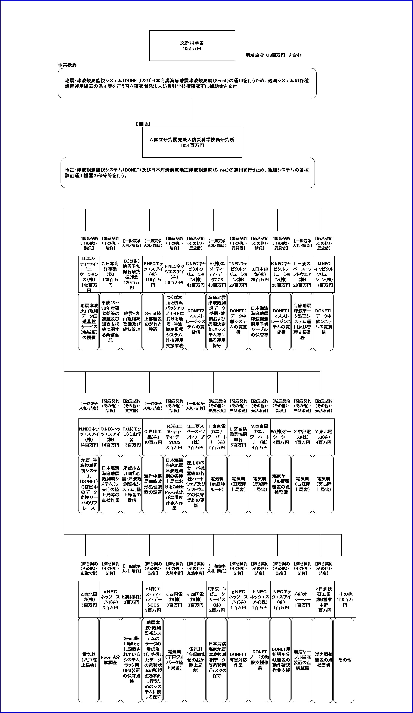 資金の流れ （資金の受け取り先が何を行っているかについて補足する） （単位：百万円） |  |  | ※平成30年度実績を記入。執行実績がない新規事業、新規要求事業については現時点で予定やイメージを記入。
 |  |  | なお、金額は単位未満四捨五入して記載していることから、合計が一致しない場合がある。
...

